Gran Formato
INVITACIÓN PRIVADA 002 DE 2026 SUMINISTRO DE MATERIAL GRAN FORMATO Y LITOGRÁFICO CON PUBLICIDAD DE LOS PRODUCTOS DE LOTERÍA DE MEDELLÍN PARA ATENDER NECESIDADES COMERCIALES Y ESTRATÉGICAS ANEXO 5
ITEMS GRAN FORMATO
Material | Espeficaciones | Cantidad | No de referencias al Año | Cantidad Total | Valor Unitario | IVA | Valor Unitario Total Con IVA | Valor Total Con IVA

Fachada sin Bastidores. (Se requiere retirar lonas actuales) | Lona Superior: Medidas: 745cm x215 cm / Lona para exteriores / Full Color | 1 | 3 | 3 |  | - | - | -
 | Lona Lateral Medidas: 190cm x 235cm / Lona para exteriores / Full Color / incluir | 2 |  | 6 |  | - | - | -
 | Intalacion | 1 |  | 3 |  | - | - | -
Pendon | Pendones de 80*100 CM. Lona Baner para exteriores. Tubo cortinero superior e inferior. | 110 | 3 | 330 |  | - | - | -
 |  | 20 | 1 | 20 |  | - | - | -
Publicidad Set completo Sorteo (Se requiere retirar los adhesivos existentes) | Adhesivo 85x59 | 1 | 2 | 2 |  | - | - | -
 | Adhesivo 180x73 | 1 |  | 2 |  | - | - | -
 | Adhesivo 180x60 | 1 |  | 2 |  | - | - | -
 | Adhesivo 85x60 | 1 |  | 2 |  | - | - | -
 | Adhesivo 50x88 | 1 |  | 2 |  | - | - | -
 | Adhesivo 52x74 | 1 |  | 2 |  | - | - | -
 | Adhesivo 50x88 | 1 |  | 2 |  | - | - | -
 | Adhesivo 50x88 | 1 |  | 2 |  | - | - | -
Marcos y puertas de ascensores. • Impresión e instalación de vinilos adhesivos removible, laminados mate e impresión en policromía. | 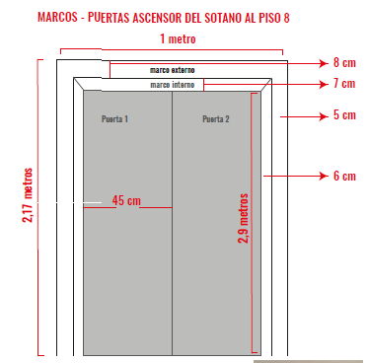 | 18 | 2 | 36 |  | - | - | -
 | 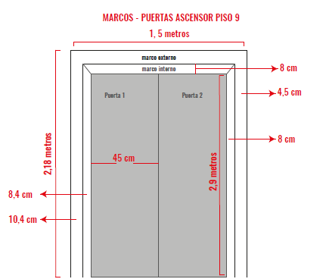 | 2 | 2 | 4 |  | - | - | -
Microperforados para vehiculos | Impresión de Microperforados 1 metro Ancho x 50 Alto Ctm | 100 | 3 | 300 |  | - | - | -
Cambio publicidad Modulo publicitario | Brandeo de mesa publicitaria entregada por el cliente Vinilo adhesivo black out con laminado transparente, Medidas 120x100, 120x40, (60x100cm 2 und) | 2 | 1 | 2 |  | - | - | -
Cambio de publicidad de Totem publicitarios | Vinilo adhesivo black out con laminante mate 50cm de ancho x 100 cm de alto | 40 | 3 | 120 |  | - | - | -
Dummi | 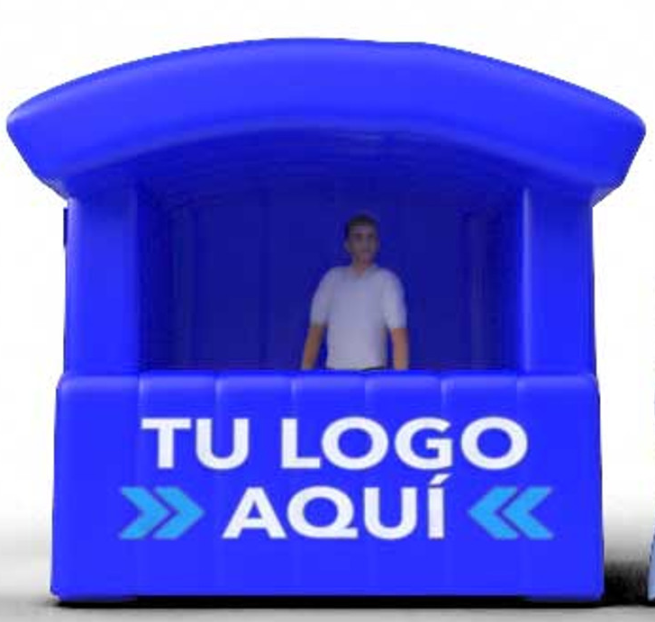 Stand Inflable con Motor 2.4 x 1.5 x 2 (imagen de referencia) | 2 | 1 | 2 |  | - | - | -
 | Cilindro Inflable con Motor 2.5 x 0.6 metros (imagen de referencia) | 1 | 1 | 1 |  | - | - | -
Carnet Institucional | Tarjeta de seguridad RFID MIFARE 1K fabricada en material PVC, con seguridad en ambas caras, doble frecuencia. Logotipo de la Lotería de Medellín, Foto full color Nombre y apellidos Número de identificación Grupo sanguíneo tipo RH | 15 | 1 | 15 |  | - | - | -
Adhesivos transparetes para pegar en vidrio | 108 cm acho x 30 cm de alto | 33 | 1 | 33 |  | - | - | -
 | 119 cm acho x 30 cm de alto | 9 |  | 2 |  | - | - | -
 | 120 cm acho x 60 cm de alto | 1 |  | 2 |  | - | - | -
 | 120 cm acho x 35 cm de alto | 2 |  | 2 |  | - | - | -
TOTAL |  |  |  |  |  | - | - | -

